OFFERTA TAKE ALL
TAGLIE | S | M | L | XL | XXL | Total
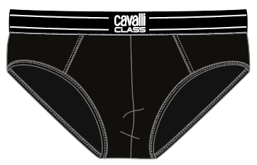 | 354 | 828 | 972 | 868 | 254 | 3,276 | Confezioni BI-PACK
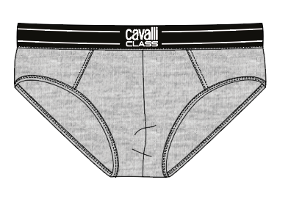 | 125 | 316 | 376 | 297 | 94 | ) | Confezioni BI-PACK
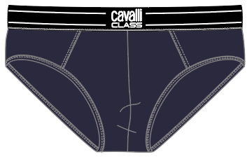 | 271 | 739 | 918 | 736 | 234 | 2,898 | Confezioni BI-PACK
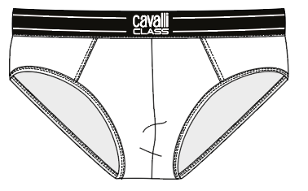 | 161 | 441 | 552 | 459 | 126 | 1,739 | Confezioni BI-PACK
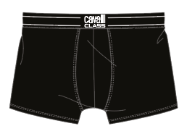 | 249 | 574 | 561 | 570 | 211 | 2,165 | Confezioni BI-PACK
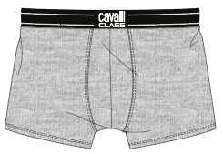 | 48 | 99 | 110 | 109 | 35 | 401 | Confezioni BI-PACK
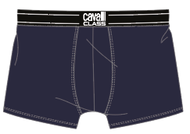 | 106 | 211 | 185 | 210 | 85 | 797 | Confezioni BI-PACK
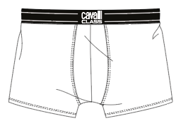 | 90 | 225 | 235 | 247 | 95 | 892 | Confezioni BI-PACK
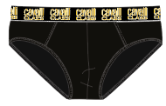 | 610 | 1,355 | 1,684 | 1,457 | 520 | 5,626 | Confezioni BI-PACK
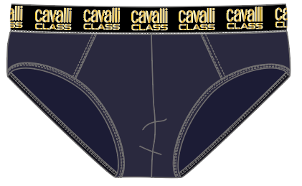 | 594 | 1,542 | 1,887 | 1,668 | 542 | 6,233 | Confezioni BI-PACK
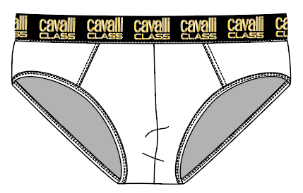 | 221 | 673 | 842 | 758 | 233 | 2,727 | Confezioni BI-PACK
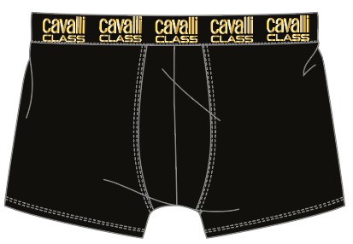 |  | 217 | 281 | 502 | 122 | 1,122 | Confezioni BI-PACK
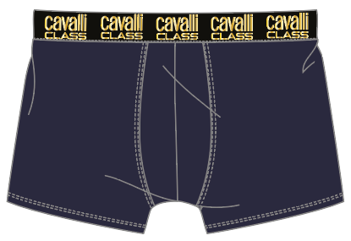 | 233 | 500 | 745 | 584 | 215 | 2,277 | Confezioni BI-PACK
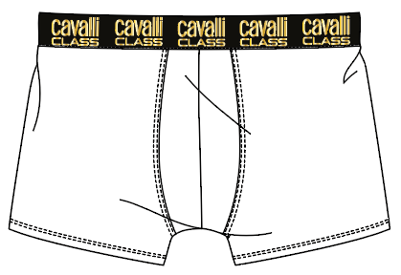 |  | 43 | 90 | 138 | 20 | 291 | Confezioni BI-PACK
 |  |  |  |  |  | 30,444

